Menu
Инструмент оценки пробела в финансировании программ снижения вреда
Разработан Проектом по политике в области здравоохранения АМР США (июля 2014 г.)

 | Задача: Оценить пробел в финансировании программ снижения вреда в стране. Пробел в финансировании покажет разницу в необходимых средствах и в выделенных средствах по году по высокой, средней и низкой степени приоритетности услуг программ ПИШ и ОЗТ.



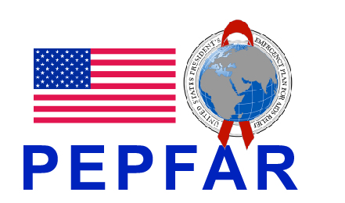
 | Меню:
 | Рабочая страница для ввода данных
 | Потребности в средствах
 | Выделенные средства
 | Анализ пробела в финансировании

